画面部品情報（番組登録画面（ProgramToroku)
Java課題(2023下期） |  |  | 画面ID | 画面名 |  |  |  | 作成日 | 作成者 | 更新日 | 更新者
 |  |  | ProgramToroku | 番組登録画面 |  |  |  | 2023-09-24 | DF福田 | 2024-02-10 | DF福田

 | 1.【画面イメージ】
 | 【初期表示】
 | （新規登録モード時）※前画面からの番組IDが未設定の場合 |  |  |  |  |  | （更新モード時）※前画面からの番組IDが設定済の場合
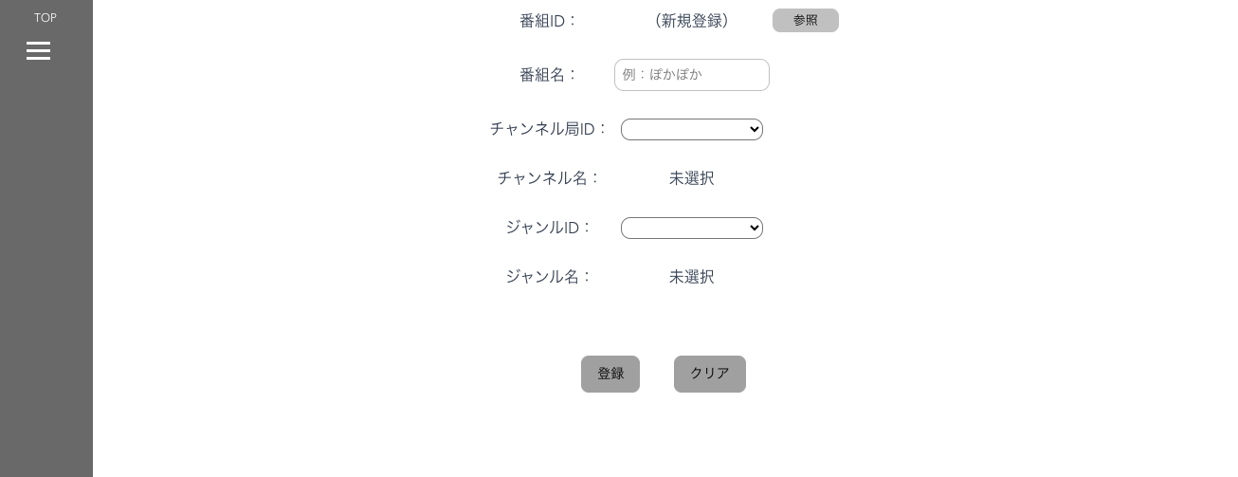
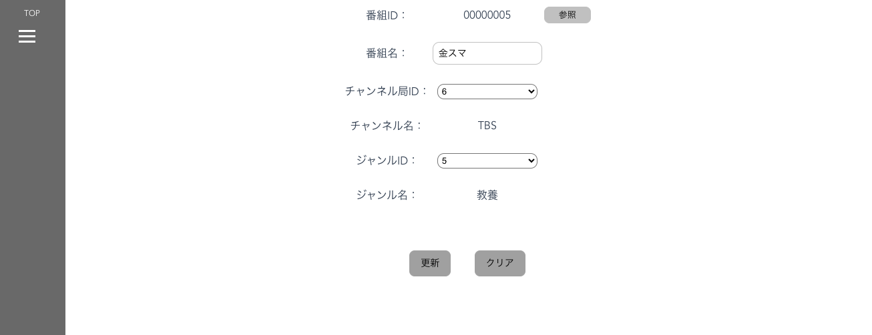

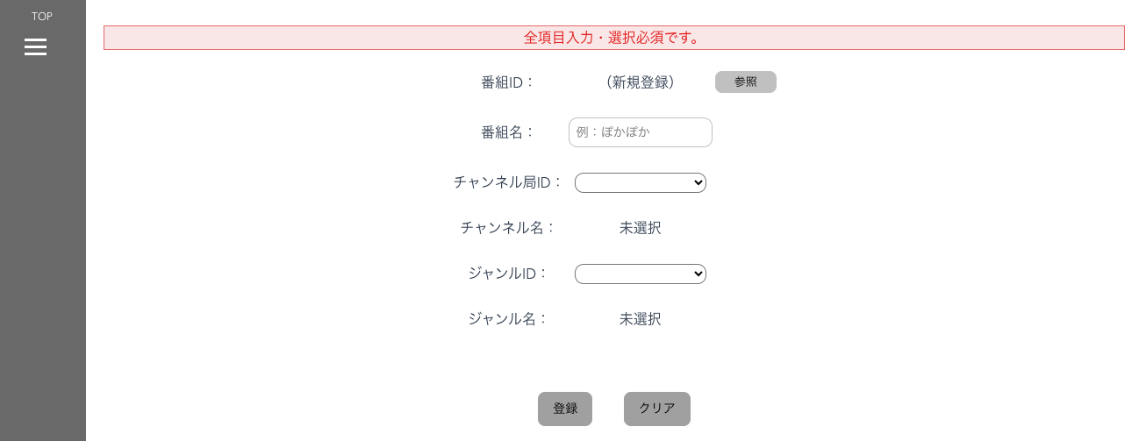
 | 【エラーが発生時】

 | 2.【機能概要】
 | ・番組情報を登録・更新する画面。 ・登録モード時は図のように、番組IDを（新規登録）にして、番組情報を必須で入力させ、登録させる。 ・更新モード時は前画面から渡された番組IDを元に、登録されたテーブル「番組マスタ（M_PROGRAM）」の内容から取得して、画面へ設定し、更新をさせる。

 | 3.【前の画面より受け取ったパラメータ】
 | パラメータ名 | データ型 | 桁数
 | 番組ID | 文字列 | ８桁

 | 4.【イベント情報】
 | イベント名 | 処理概要
 | 初期表示時 | 前画面からの番組IDが未設定の場合は、新規登録モード、 前画面からの番組IDが設定済の場合は、更新モードとする。 新規登録モード時、更新モード時で初期表示の画面の内容を切り分ける。詳細は【フォーム情報】参照。 また、更新モードには、番組IDに対して、バリデーションチェックを行い、番組情報を取得して画面へ設定する。
 | チャンネルIDのドロップダウンの内容を変更時 | チャンネルIDをドロップダウンに一覧で表示する。内容変更時に、チャンネルIDに紐づく、チャンネル名の内容を、チャンネル名の枠に内容をラベルで表示する。
 | ジャンルIDのドロップダウンの内容を変更時 | ジャンルIDをドロップダウンに一覧で表示する。内容変更時に、ジャンルIDに紐づく、ジャンル名の内容を、ジャンル名の枠に内容をラベルで表示する。
 | 登録ボタンクリック時 （新規登録モード時） | クリック時に、画面の内容をテーブル「番組マスタ」へ新規登録処理を行う。登録後はメインメニューへ遷移する。
 | 更新ボタンクリック時 （更新モード時） | クリック時に、画面の内容をテーブル「番組マスタ」へ更新処理を行う。 更新後はメインメニューへ遷移する。

 | 5.【フォーム情報】 |  |  |  | 6.【DB情報】
 | （バリデーションチェックのエラー表示部） |  |  |  | （バリデーションチェックのエラー表示部）
 | 項目名 | 部品 | 備考 |  | 取得元テーブル | 取得列 | データ型 | 桁数 | 備考
 | バリデーションチェックエラー結果 | lable | 初期表示時に、 以下のバリデーションチェックでエラーの場合、エラーメッセージを表示する。 ① 前画面からのパラメータは必須で入力されていること。 ② 全項目が必須で入力されていること。 ③ 番組IDが8桁以内であること。 ④ 番組名が30桁以内であること。 ⑤ チャンネル局IDが数値であること。 ⑥ チャンネル局IDが2桁以内であること。 ⑦ チャンネル名が30桁以内であること。 ⑧ ジャンルIDが数値であること。 ⑨ジャンルIDが2桁以内であること。 ⑩ ジャンル名が30桁以内であること。 →ビジネスルールに詳しく記載。

 | （番組情報） |  |  |  | （番組情報） | ※初期表示時 |  |  |  |  | （番組情報） | ※登録・更新時
 | 項目名 | 部品 | 備考 |  | 取得元テーブル | 取得列 | データ型 | 桁数 | 備考 |  | 取得元テーブル | 取得列 | データ型 | 桁数 | 備考
 | 番組ID | lable | 新規登録時は、「（新規登録）」を設定。 更新時は、パラメータ.番組IDを表示する。 |  |  |  |  |  |  |  | 番組マスタ | 番組ID | 文字列 | ８桁 | 新規登録時は、最新のID＋１、更新時は、パラメータのものを使用する。
 | 番組名 | text | 新規登録時は、空白を設定。 更新時はパラメータ.番組IDより、番組名を表示する。 |  | 番組マスタ | 番組名 | 文字列 | ３０桁 | パラメータ.番組IDをキーとして、番組マスタより番組名を表示する。 |  | 番組マスタ | 番組名 | 文字列 | ３０桁 | 画面.番組名の内容をパラメータとする。
 | チャンネルID | プルダウン | M_KBN_GENREより、GENRE_ID=3で絞った際の列「JUNJYO」＝ 番組マスタ.「チャンネルID」で紐づく、列「チャンネル局ID」をドロップダウンで表示。 新規登録時は先頭の空白を設定、更新時は番組マスタ.チャンネルIDの内容と一致する内容を選択させる。 |  | 区分ジャンルマスタ 区分ジャンルマスタ 番組マスタ 番組マスタ | ジャンルID（＝３） 順序 チャンネルID チャンネル局ID | 数値 数値 数値 数値 | １桁 １桁 １桁 １桁 | ドロップダウンに、ジャンルID（＝３）で取得できた、 順序＝ 番組マスタ.「チャンネルID」で紐づく、列「チャンネル局ID」の内容を表示させるために、データを取得する。 |  | 番組マスタ | チャンネルID | 数値 | １桁 | 画面.チャンネルIDの内容をパラメータとする。
 | チャンネル名 | lable | 新規登録時は、空白を設定。 チャンネルIDが選択されている場合、チャンネルIDを参照後にJUNJYOに紐づく、ジャンルの内容を自動設定 |  | 区分ジャンルマスタ | ジャンル | 文字列 | ３０桁 | 区分ジャンルマスタ.順序とチャンネルIDに紐づく、区分ジャンルマスタ.ジャンルを取得する。
 | ジャンルID | プルダウン | M_KBN_GENREより、GENRE_ID=1で絞った際の列「JUNJYO」の内容をドロップダウンで表示。 新規登録時は先頭の空白を設定、更新時は番組マスタ.ジャンルIDの内容と一致する内容を選択させる。 |  | 区分ジャンルマスタ | ジャンルID（＝1） 順序 | 数値 数値 | １桁 １桁 | ドロップダウンに、ジャンルID（＝１）で取得できた、 順序の内容を表示させるためにデータを取得する。 |  | 番組マスタ | ジャンルID | 数値 | １桁 | 画面.ジャンルIDの内容をパラメータとする。
 | ジャンル名 | lable | 新規登録時は、空白を設定。 ジャンルIDが選択されている場合、ジャンルIDを参照後にJUNJYOに紐づく、ジャンルを自動設定 |  | 区分ジャンルマスタ | ジャンル | 文字列 | ３０桁 | 区分ジャンルマスタ.順序とジャンルIDに紐づく、区分ジャンルマスタ.ジャンルを取得する。
 | 登録ボタン | ボタン | 番組IDが、「（新規登録）」の場合は、新規登録モードのため、当ボタンが表示される。 クリック時に、画面の内容をテーブル「番組マスタ」へ新規登録処理を行う。
 | 更新ボタン | ボタン | 番組IDが、IDで表示されている場合は、更新モードのため、当ボタンが表示される。 クリック時に、画面の内容をテーブル「番組マスタ」へ更新処理を行う。

